关系图
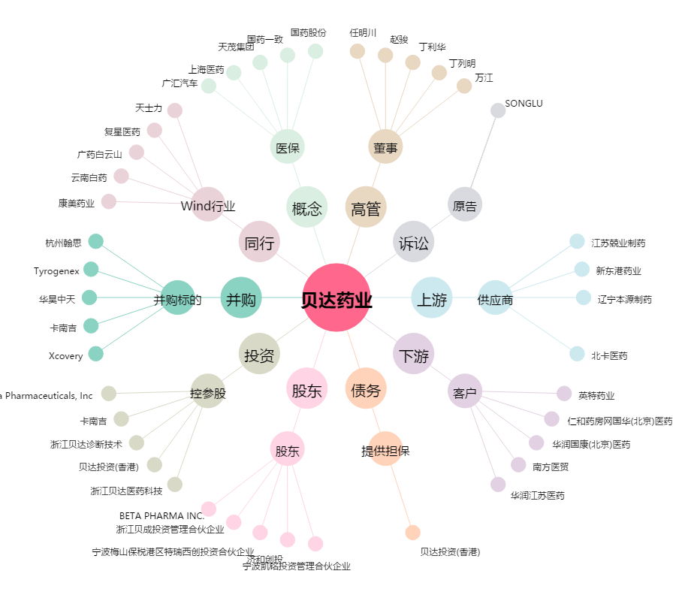
贝达药业[300558.SZ] - 关系概览图

